Кресла современные
 | Розничный прайс-лист "Кресла", складская программа 22.04.26 |  |  |  |  |  | – Промо цена
 | Категория обивки | 1 кат. | 2 кат. | 3 кат. | 4 кат. | 5 кат. | кат. 5а | 6 кат. | кат. 6а, полнокож. | 7 кат. | кат. 7а, полнокож. | 8 кат. | 9 кат. | 10 кат. | 11 кат. | 12 кат.
Современные кресла
Коллекция кресел Альпачино
 | Кресло Альпачино Размеры: 720x720x1250-1310 мм | - | - | - | 110,734 | - | - | - | 116,909 | - | - | 140,057 | 145,285 | 149,642 | 153,128 | 158,356
 | Кресло Альпачино М Размеры: 720x720x1050-1110 мм | - | - | - | 102,394 | - | - | - | 110,670 | - | - | 127,196 | 131,620 | 135,307 | 138,256 | 142,680
Варианты рекомендованных обивок: | 1) MAXWELL 190 / ULTRATEX BRANDY 2) ULTRATEX CAPUCCINO / ULTRATEX BRANDY 3) MAXWELL 236 / ULTRATEX CAPUCCINO 4) ULTRATEX TERRA / ULTRATEX CAPUCCINO | - | - | - | ИСКУССТВЕН-НАЯ ЗАМША: MAXWELL | - | - | - | ЭКОКОЖА: ULTRATEX | - | - | Натур. кожа: Ecco | Обивка в 9-12 категории - по согласованию с конструктором
Коллекция кресел и стульев Вольтер
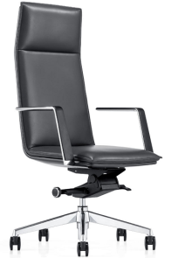 | Кресло Вольтер Размеры: 630x640x1160-1225 мм | 39,900 | 60,083 | 62,146 | 64,209 | - | 65,756 | - | 69,263 | - | 72,873 | 75,557 | 77,347 | 78,838 | 80,031 | 81,821
 | Кресло Вольтер М Размеры: 630x634x 950-1015 мм | 37,905 | 55,829 | 57,783 | 59,738 | - | 61,203 | - | 64,526 | - | 67,946 | 70,489 | 72,184 | 73,597 | 74,727 | 76,423
Варианты рекомендованных обивок: | 1) MILOS 98 | ЭКОКОЖА: GRIFON | ВЕЛЮР: VENDETTA; ENJOY LUX; МИКРОМЕХ: CHALET; ЭКОКОЖА: NAPPA. | БУКЛЕ: PERSONA, РОГОЖКА: WOOLY. ВЕЛЮР: NOVUS | БУКЛЕ: GUCCI. ШЕРСТЬ: KINGSMAN. ИСКУССТВЕННАЯ ЗАМША: MAXWELL | - | - | - | ЭКОКОЖА: ULTRATEX. РОГОЖКА: MISS. | - | ИСКУССТВЕННАЯ ЗАМША: BAXTER | Натур. кожа: Ecco | РОГОЖКА: CHANEL
Коллекция кресел и стульев Оскар
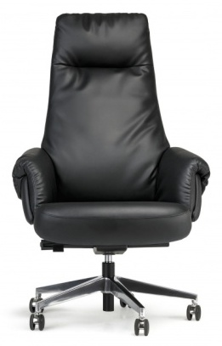 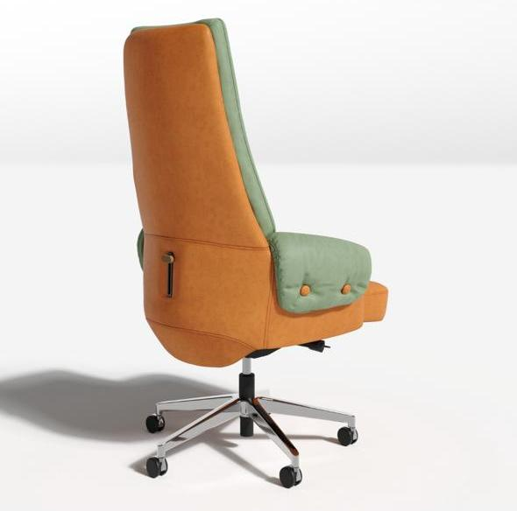 | Кресло Оскар Размеры: 780х700х1190-1240 мм | 83,670 | 85,874 | 90,283 | 94,692 | 94,811 | 97,999 | 102,682 | 112,839 | 108,491 | 122,715 | 131,549 | 137,438 | 142,346 | 146,272 | 152,161
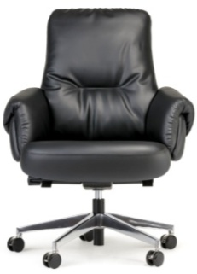 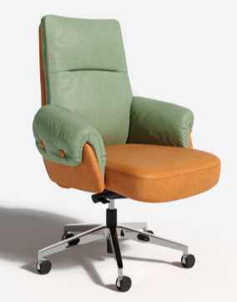 | Кресло Оскар М Размеры: 780х700х1000-1050 мм | 77,758 | 79,801 | 83,886 | 87,971 | 88,376 | 91,035 | 96,247 | 104,061 | 102,057 | 112,998 | 121,186 | 126,644 | 131,193 | 134,831 | 140,290
 | Стул Оскар М на полозьях | 67,797 | 69,840 | 73,925 | 78,011 | 78,415 | 81,075 | 86,287 | 94,100 | 92,096 | 103,038 | 111,224 | 116,682 | 121,230 | 124,869 | 130,326
Варианты рекомендованных обивок: | 1) NAPPA 999 2) ULTRATEX BLACK | ЭКОКОЖА: GRIFON | ВЕЛЮР: VENDETTA; ENJOY LUX; МИКРОМЕХ: CHALET; ЭКОКОЖА: NAPPA. | БУКЛЕ: PERSONA, РОГОЖКА: WOOLY. ВЕЛЮР: NOVUS | БУКЛЕ: GUCCI. ШЕРСТЬ: KINGSMAN. ИСКУССТВЕННАЯ ЗАМША: MAXWELL | - | - | КОЖА: MADRAS ЧЕРН. (комбинированная) | КОЖА: MADRAS ЧЕРН. ЭКОКОЖА: ULTRATEX РОГОЖКА: MISS. | КОЖА: MADRAS ЦВ. (комбинированная) | ИСКУССТВЕННАЯ ЗАМША: BAXTER КОЖА: MADRAS ЦВ. | Натур. кожа: Ecco
Коллекция кресел и стульев Бенуа
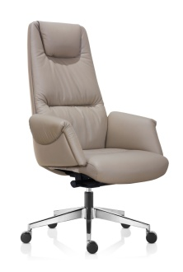 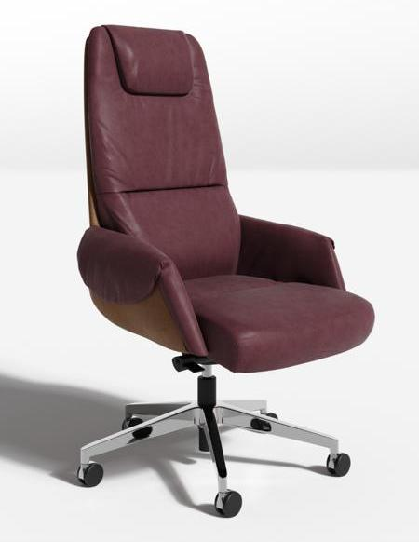 | Кресло Бенуа Размеры: 710x700x1150-1250 мм | 82,012 | 87,380 | 98,364 | 102,645 | - | 105,856 |  | 113,134 | - | 120,626 | 129,856 | 136,010 | 141,138 | 145,240 | 151,394
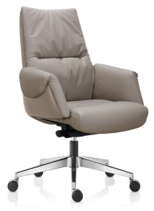 | Кресло Бенуа М Размеры: 710x700x1030-1130 мм | 73,811 | 78,043 | 83,395 | 86,962 | - | 89,638 |  | 95,703 | - | 101,946 | 109,638 | 114,766 | 119,039 | 122,458 | 127,586
 | Стул Бенуа на полозьях Алтея | 71,103 | 72,690 | 75,865 | 79,040 | - | 81,421 | - | 90,359 | - | 96,957 | 102,741 | 106,597 | 109,811 | 112,382 | 116,238
Варианты рекомендованных обивок: | 1) ULTRATEX Cappuccino 2) Madras Musson | ЭКОКОЖА: GRIFON, | ВЕЛЮР: VENDETTA; ENJOY LUX МИКРОМЕХ: CHALET; ЭКОКОЖА: NAPPA | БУКЛЕ: PERSONA, РОГОЖКА: WOOLY. ВЕЛЮР: NOVUS | БУКЛЕ: GUCCI. ШЕРСТЬ: KINGSMAN. ИСКУССТВЕННАЯ ЗАМША: MAXWELL | - | - | КОЖА: MADRAS ЧЕРН. (комбинированная) | КОЖА: MADRAS ЧЕРН. ЭКОКОЖА: ULTRATEX РОГОЖКА: MISS. | КОЖА: MADRAS ЦВ. (комбинированная) | ИСКУССТВЕННАЯ ЗАМША: BAXTER КОЖА: MADRAS ЦВ. | Натур. кожа: Ecco | - | - | - | -
Коллекция кресел и стульев Гауди
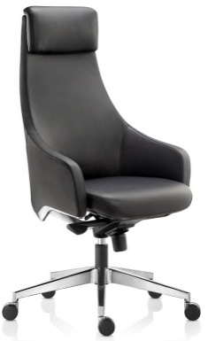 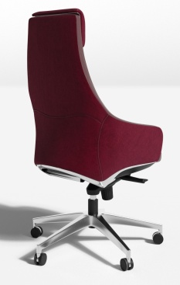 | Кресло Гауди Размеры: 660x600x1180-1240 мм | 74,436 | 86,790 | 89,586 | 92,381 | - | 94,478 | - | 102,349 | - | 108,158 | 112,160 | 114,827 | 117,050 | 118,829 | 121,496
 | Кресло Гауди М Размеры: 660x600x1000-1060 мм | 70,714 | 79,276 | 81,749 | 84,222 | - | 86,077 | - | 93,040 | - | 98,179 | 101,718 | 104,078 | 106,045 | 107,618 | 109,978
Варианты рекомендованных обивок: | 1) MILOS 94 | ЭКОКОЖА: GRIFON | ВЕЛЮР: VENDETTA; ENJOY LUX; МИКРОМЕХ: CHALET; ЭКОКОЖА: NAPPA. | БУКЛЕ: PERSONA, РОГОЖКА: WOOLY. ВЕЛЮР: NOVUS | БУКЛЕ: GUCCI. ШЕРСТЬ: KINGSMAN. ИСКУССТВЕННАЯ ЗАМША: MAXWELL | - | - | - | ЭКОКОЖА: ULTRATEX РОГОЖКА: MISS. | - | ИСКУССТВЕН-НАЯ ЗАМША: BAXTER | Натур. кожа: Ecco | - | - | - | -
Коллекция кресел и стульев Солярис
 | Кресло Солярис на роликах | 59,890 | 64,703 | 66,886 | 69,069 | - | 70,706 | - | 76,851 | - | 81,387 | 85,761 | 88,677 | 91,107 | 93,050 | 95,966
 | Стул Солярис на глайдерах | 64,114 | 68,927 | 71,110 | 73,293 | - | 74,930 | - | 81,075 | - | 85,611 | 89,985 | 92,901 | 95,331 | 97,274 | 100,190
 | Кресло Солярис М на роликах | 56,896 | 60,949 | 62,885 | 64,820 | - | 66,272 | - | 71,721 | - | 75,743 | 79,621 | 82,207 | 84,361 | 86,085 | 88,671
 | Стул Солярис М на глайдерах | 61,404 | 65,457 | 67,393 | 69,329 | - | 70,781 | - | 76,231 | - | 80,254 | 84,132 | 86,718 | 88,872 | 90,596 | 93,182
Варианты рекомендованных обивок: | 1) ULTRATEX BRENDY | ЭКОКОЖА: GRIFON | ВЕЛЮР: VENDETTA; ENJOY LUX; МИКРОМЕХ: CHALET; ЭКОКОЖА: NAPPA. | БУКЛЕ: PERSONA, РОГОЖКА: WOOLY. ВЕЛЮР: NOVUS | БУКЛЕ: GUCCI. ШЕРСТЬ: KINGSMAN. ИСКУССТВЕННАЯ ЗАМША: MAXWELL | - | - | - | ЭКОКОЖА: ULTRATEX | - | ИСКУССТВЕН-НАЯ ЗАМША: BAXTER | Натур. кожа: Ecco | - | - | - | -
Коллекция кресел и стульев Буржуа
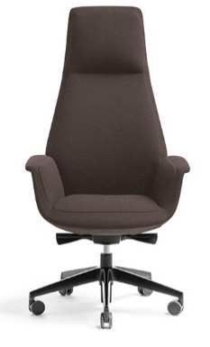 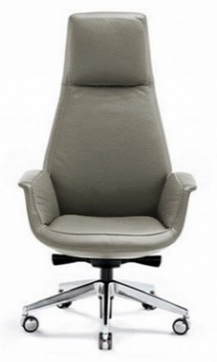 | Кресло Буржуа Размеры: 770х670х1300-1390 мм. | 55,872 | 75,757 | 78,972 | 82,196 | 84,610 | 84,610 | 83,517 | 93,674 | 86,140 | 100,364 | 108,896 | 114,584 | 119,324 | 123,116 | 128,805
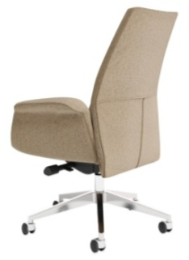 | Кресло Буржуа М Размеры: 770х650x1020-1110 мм. | 50,285 | 74,386 | 77,289 | 80,191 | 82,411 | 82,368 | 81,356 | 90,583 | 83,693 | 96,615 | 102,430 | 106,307 | 109,538 | 112,122 | 115,999
Варианты рекомендованных обивок: | 1) Wooly 262 | ЭКОКОЖА: GRIFON | ВЕЛЮР: VENDETTA; ENJOY LUX; МИКРОМЕХ: CHALET; ЭКОКОЖА: NAPPA. | БУКЛЕ: PERSONA, РОГОЖКА: WOOLY. ВЕЛЮР: NOVUS | БУКЛЕ: GUCCI. ШЕРСТЬ: KINGSMAN. ИСКУССТВЕННАЯ ЗАМША: MAXWELL | КОЖА: STELLA (комбинированная) | ДАТСКАЯ ТКАНЬ: MOZART, BAILEY КОЖА: STELLA | КОЖА: MADRAS ЧЕРН. (комбинированная) | КОЖА: MADRAS ЧЕРН. ЭКОКОЖА: ULTRATEX, РОГОЖКА: MISS, STEP | КОЖА: MADRAS ЦВ. (комбинированная) | ИСКУССТВЕННАЯ ЗАМША: BAXTER КОЖА: MADRAS ЦВ. | Натур. кожа: Ecco | РОГОЖКА: CHANEL
Коллекция кресел Маке
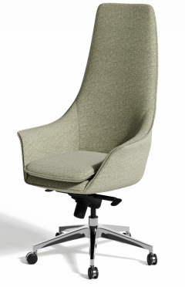 | Кресло МАКЕ Размеры: 700х540х1330-1390 мм | 46,611 | 62,702 | 66,206 | 69,709 | 66,900 | 72,338 | 70,660 | 81,113 | 73,436 | 88,074 | 95,421 | 100,319 | 104,401 | 107,666 | 112,565
 | Кресло МАКЕ М Размеры: 700х540х1090-1150 мм | 44,280 | 62,296 | 65,441 | 68,585 | 66,160 | 70,943 | 69,342 | 79,795 | 71,690 | 86,329 | 92,876 | 97,241 | 100,877 | 103,787 | 108,152
Варианты рекомендованных обивок: | 1) Wooly 262 2) Wooly 380 | ЭКОКОЖА: GRIFON | ВЕЛЮР: VENDETTA; ENJOY LUX; МИКРОМЕХ: CHALET; ЭКОКОЖА: ORACUL, NAPPA | БУКЛЕ: PERSONA, РОГОЖКА: WOOLY. ВЕЛЮР: NOVUS | БУКЛЕ: GUCCI. ШЕРСТЬ: KINGSMAN. ИСКУССТВЕННАЯ ЗАМША: MAXWELL | - | - | КОЖА: MADRAS ЧЕРН. (комбинированная) | КОЖА: MADRAS ЧЕРН. ЭКОКОЖА: ULTRATEX РОГОЖКА: MISS. | КОЖА: MADRAS ЦВ. (комбинированная) | ИСКУССТВЕННАЯ ЗАМША: BAXTER КОЖА: MADRAS ЦВ. | Натур. кожа: Ecco
Коллекция кресел Веронезе
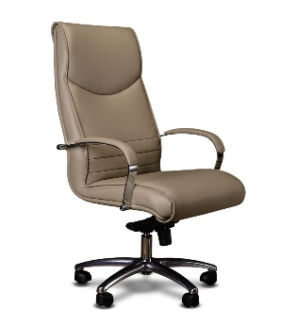 | Кресло Веронезе Размеры: 660х630х1250-1330 мм Возможно изготовление в 2-х тоновой обивке | 38,900 | 48,321 | 51,912 | 55,503 | 50,892 | 58,196 | 54,346 | 65,986 | 56,895 | 73,195 | 79,907 | 84,381 | 88,110 | 91,093 | 95,567
 | Кресло Веронезе М Размеры: 660х630х1070-1150 мм | 36,955 | 46,636 | 49,885 | 53,135 | 48,857 | 55,570 | 51,784 | 62,738 | 53,944 | 69,284 | 75,345 | 79,386 | 82,753 | 85,447 | 89,488
 | Стул Веронезе LM (хром) Размер: 660x630x1030 мм | 28,112 | 29,619 | 32,633 | 35,647 | 33,189 | 37,907 | 35,995 | 46,501 | 38,583 | 53,496 | 60,169 | 63,606 | 66,976 | 69,671 | 73,715
Варианты рекомендованных обивок: | 1) MILOS 16 2) Madras3022 - Madras06 | ЭКОКОЖА: GRIFON | ВЕЛЮР: VENDETTA; ENJOY LUX; МИКРОМЕХ: CHALET; ЭКОКОЖА: ORACUL, NAPPA | БУКЛЕ: PERSONA, РОГОЖКА: WOOLY. ВЕЛЮР: NOVUS | БУКЛЕ: GUCCI. ШЕРСТЬ: KINGSMAN. ИСКУССТВЕННАЯ ЗАМША: MAXWELL | КОЖА: STELLA (комбинированная) | ДАТСКАЯ ТКАНЬ: MOZART, BAILEY КОЖА: STELLA | КОЖА: MADRAS ЧЕРН. (комбинированная) | КОЖА: MADRAS ЧЕРН. ЭКОКОЖА: ULTRATEX РОГОЖКА: MISS, STEP | КОЖА: MADRAS ЦВ. (комбинированная) | ИСКУССТВЕННАЯ ЗАМША: BAXTER КОЖА: MADRAS ЦВ. |  | РОГОЖКА: CHANEL
СУПЕР ЦЕНЫ на коллекцию Кресел Дуэт
 | Кресло Дуэт Размеры: 680х690х1180-1240 мм | 37,900 | 52,897 | 56,306 | 59,716 | 58,302 | 62,272 | 63,192 | 71,872 | 66,802 | 78,956 | 85,857 | 90,458 | 94,291 | 97,358 | 101,959
 | Кресло Дуэт с контрасным кантом Размеры: 680х690х1180-1240 мм | 53,752 | 55,542 | 59,122 | 62,701 | 61,217 | 65,386 | 66,352 | 75,465 | 70,142 | 82,904 | 90,150 | 94,980 | 99,006 | 102,226 | 107,057
 | Кресло Дуэт М Размеры: 650*690*970-1030 мм | 36,005 | 47,972 | 51,164 | 54,356 | 52,779 | 56,750 | 57,059 | 65,738 | 60,217 | 72,371 | 75,448 | 77,499 | 79,209 | 80,576 | 82,627
 | Кресло Дуэт М с контрасным кантом Размеры: 650*690*970-1030 мм | 48,694 | 50,370 | 53,721 | 57,073 | 55,419 | 59,587 | 59,912 | 69,024 | 63,229 | 75,990 | 79,220 | 81,375 | 83,169 | 84,605 | 86,758
 | Стул Дуэт Мини Размеры: 620*590*820 мм | 35,193 | 36,248 | 38,355 | 40,462 | - | 42,042 | - | 47,976 | - | 52,356 | 56,579 | 59,394 | 61,740 | 63,617 | 66,433
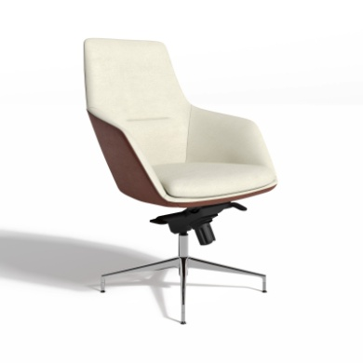 | Кресло Дуэт на глайдерах Размеры: 680х690х1180-1240 мм | 53,752 | 55,542 | 59,122 | 62,701 | 61,217 | 65,386 | 66,352 | 75,465 | 70,142 | 82,904 | 90,150 | 94,980 | 99,006 | 102,226 | 107,057
 | Кресло Санти Лайт Размеры: 670х550х750-870 мм ожидается поставка комплектующих | 27,600 | 28,475 | 31,469 | 34,049 | - | 35,983 | - | 40,368 | - | - | - | - | - | - | -
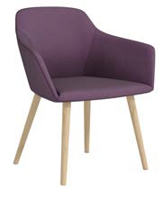 | Стул Санти Лайт Размеры: 670х550х720 мм | 28,399 | 29,527 | 31,785 | 34,043 | - | 35,737 | - | 39,575 | - | - | - | - | - | - | -
Варианты рекомендованных обивок: | 1) Wooly 262 | РОГОЖКА: ROMEO. ЭКОКОЖА: GRIFON | ВЕЛЮР: VENDETTA; ENJOY LUX; МИКРОМЕХ: CHALET; ЭКОКОЖА: NAPPA | БУКЛЕ: PERSONA, РОГОЖКА: WOOLY. ВЕЛЮР: NOVUS ЭКОКОЖА: ORACUL (допродажа) | БУКЛЕ: GUCCI. ШЕРСТЬ: KINGSMAN. ИСКУССТВЕННАЯ ЗАМША: MAXWELL | КОЖА: STELLA (комбинированная) | ДАТСКАЯ ТКАНЬ: MOZART, BAILEY КОЖА: STELLA | КОЖА: MADRAS ЧЕРН. (комбинированная) | КОЖА: MADRAS ЧЕРН. ЭКОКОЖА: ULTRATEX РОГОЖКА: MISS, STEP | КОЖА: MADRAS ЦВ. (комбинированная) | ИСКУССТВЕННАЯ ЗАМША: BAXTER КОЖА: MADRAS ЦВ. | Натур. кожа: Ecco | РОГОЖКА: CHANEL
* Внимание! Указанные размеры носят справочный характер, реальный размер изделия может отличаться от заявленного на 2-3 см в большую или меньшую сторону, ввиду того, что изделия изготавливаются вручную. Из за особенностей цветопередачи различных электронных устройств цвет обивки изделия в прайс-листе может отличаться от цвета реального экземпляра.

Диваны современные
 |  | Розничный прайс-лист "Диваны", складская программа 22.04.26
 | Категория обивки | Размер (ШхГхВ), см* | 1 кат. | 2 кат. | 3 кат. | 4 кат. | 5 кат. | кат. 5а, полнокож. | 6 кат. | кат. 6а, полнокож. | 7 кат. | кат. 7а, полнокож. | 8 кат. | 9 кат. | 10 кат. | 11 кат. | 12 кат.
Современные диваны
Серия модульных диванов Бетховен
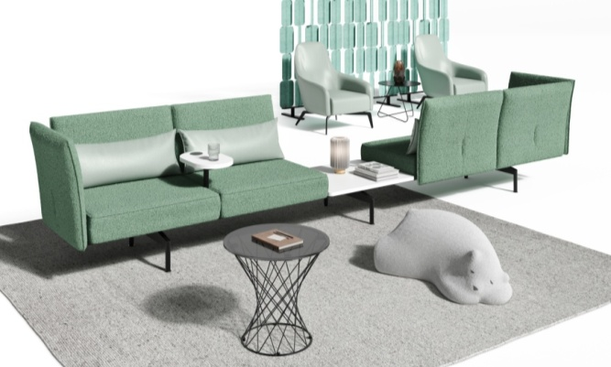 |  | 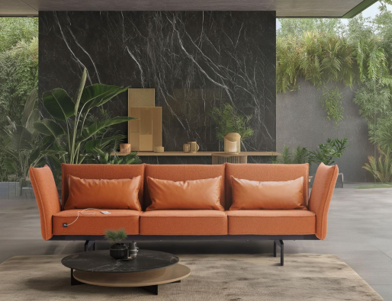 |  |  |  | 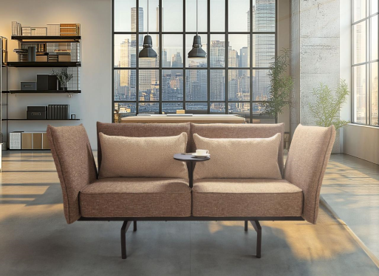 |  |  |  |  |  | 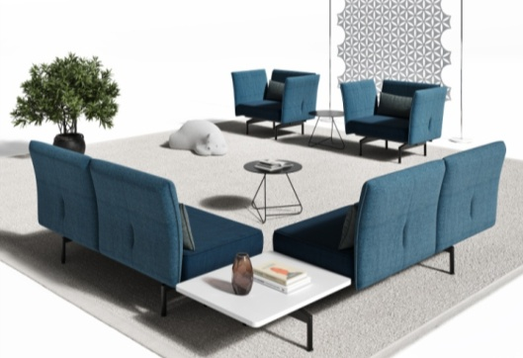
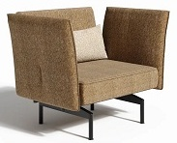 | Диван Бетховен-1 (со спинк, с подлок, без подуш) | 114х80х88 | 110,689 | 113,745 | 119,855 | 125,966 | - | 130,549 | - | 140,938 | - | 151,632 | 164,554 | 173,169 | 180,348 | 186,092 | 194,706
 | Диван Бетховен-1 (со спинк, с подлок, с подуш) |  | 111,793 | 114,922 | 121,178 | 127,434 | - | 132,127 | - | 142,762 | - | 153,711 | 166,941 | 175,761 | 183,111 | 188,991 | 197,811
 | Диван Бетховен-1 (со спинк, с подлок, без подуш, с розетк USB черн.кругл) |  | 115,585 | 118,640 | 124,751 | 130,862 | - | 135,446 | - | 145,833 | - | 156,528 | 169,451 | 178,065 | 185,244 | 190,988 | 199,603
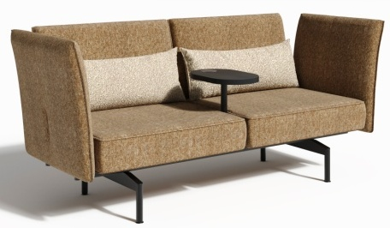 | Диван Бетховен-2 со столиком (со спинк, с подлок, без подуш, с розетк USB чёрн. квадр, беспр. зарядка) | 190х80х88 | 149,972 | 154,773 | 164,375 | 173,978 | - | 181,181 | - | 197,505 | - | 214,310 | 234,616 | 248,154 | 259,436 | 268,461 | 281,998
 | Диван Бетховен-2 со столиком (со спинк, с подл, без подуш, беспр. зарядк) |  | 145,075 | 149,877 | 159,479 | 169,082 | - | 176,284 | - | 192,609 | - | 209,414 | 229,720 | 243,258 | 254,540 | 263,565 | 277,103
 | Диван Бетховен-2 со столиком (со спинк, с подлок, с подуш, беспр. зарядка) |  | 147,697 | 152,571 | 162,319 | 172,068 | - | 179,379 | - | 195,951 | - | 213,010 | 233,624 | 247,367 | 258,820 | 267,982 | 281,725
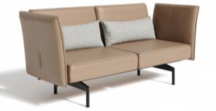 | Диван Бетховен-2 (со спинк, с подлок, с подуш) | 190х80х88 | 132,706 | 137,580 | 147,328 | 157,077 | - | 164,388 | - | 180,960 | - | 198,019 | 218,634 | 232,376 | 243,829 | 252,991 | 266,734
 | Диван Бетховен-2 (со спинк, с подлок, без подуш) | 190х80х88 | 129,466 | 134,268 | 143,870 | 153,473 | - | 160,675 | - | 177,000 | - | 193,805 | 214,111 | 227,649 | 238,930 | 247,956 | 261,493
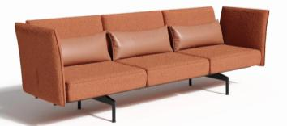 | Диван Бетховен-3 (со спинк, с подлок, с подуш) | 268х80х88 | 163,602 | 170,950 | 185,645 | 200,340 | - | 211,361 | - | 236,343 | - | 262,060 | 293,135 | 313,852 | 331,116 | 344,927 | 365,644
 | Диван Бетховен-3 (со спинк, с подлок, без подуш) | 268х80х88 | 159,904 | 165,578 | 176,927 | 188,276 | - | 196,787 | - | 216,080 | - | 235,940 | 259,939 | 275,938 | 289,271 | 299,937 | 315,936
 | Диван Бетховен-3 (со спинк, с подл, без подуш, с розет USB чёрн, квадр.) |  | 164,800 | 170,475 | 181,823 | 193,172 | - | 201,684 | - | 220,976 | - | 240,836 | 264,835 | 280,835 | 294,167 | 304,833 | 320,832
 | Диван Бетховен-2 (со спинк, без подлок, без подуш) | 156х80х88 | 87,304 | 90,650 | 97,343 | 104,036 | - | 109,055 | - | 120,433 | - | 132,146 | 146,299 | 155,734 | 163,597 | 169,887 | 179,323
 | Диван Бетховен-2 (со спинк, без подлок, без подуш с розетк USB черн. кругл) |  | 92,200 | 95,546 | 102,239 | 108,932 | - | 113,951 | - | 125,329 | - | 137,042 | 151,195 | 160,631 | 168,493 | 174,783 | 184,219
 | Диван Бетховен-2 перегов. со столом (750*630) (со спинк, без подлок, без подуш) | 235х80х88 | 116,010 | 118,920 | 124,740 | 130,560 | - | 134,925 | - | 144,819 | - | 155,003 | 167,310 | 175,515 | 182,352 | 187,822 | 196,027
 | Диван Бетховен-2 перегов. со столом (750*630) (со спинк, без подлок, без подуш, с розетк USB чёрн. кругл) |  | 120,907 | 123,816 | 129,636 | 135,456 | - | 139,821 | - | 149,715 | - | 159,899 | 172,207 | 180,411 | 187,249 | 192,718 | 200,923
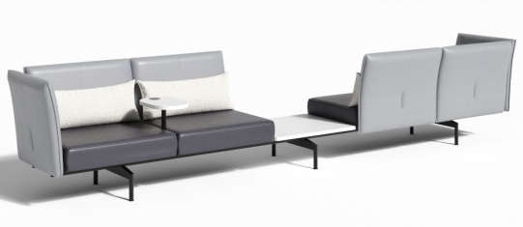 | Диван Бетховен для ожидания со столом (750*630) + столик (со спинк, с подлок, без подуш, беспр.заряд) | 428х80х88 | 270,636 | 281,548 | 303,373 | 325,197 | - | 341,565 | - | 378,667 | - | 416,860 | 463,011 | 493,779 | 519,419 | 539,930 | 570,698
 | Диван Бетховен для ожидания со столиком 2 шт. мини-подлокотниками 2 шт, USB 4 шт. без спинки. (Цена указана без стоимости мини-подлокотников и столиков) | 393х114х44 | 268,182 | 276,184 | 292,189 | 308,193 | - | 320,197 | - | 347,404 | - | 375,412 | 409,257 | 431,820 | 450,622 | 465,664 | 488,227
 | Подлокотник накладной для сиденья Бетховен в ткани |  | 11,724 | 12,645 | 14,488 | 16,330 | - | 17,712 | - | 20,844 | - | 24,069 | 27,761 | 30,222 | 32,273 | 33,914 | 36,376
Описание и технические характеристики | Чтобы ваша компания был в тренде, создайте мульти-функциональный офис с мягкими рабочими местами с помощью дивана Бетховен. Основой модульной системы является необычной формы черный металлокаркас и скобообразные цельнометаллические ножки, которые придают дивану надежность, устойчивость , безопасную эксплуатацию и оригинальность. Несмотря на массивность конструкции, внешний вид дивана за счет ног имеет современный парящий вид. Эргономичные изогнутые спинки под углом наклона в 110 градусов и подлокотники выполнены из экологически чистых материалов влагостойкой, гнутой фанеры-спресованного березового шпона. Латексный поролон последнего поколения на сидении и синтепуховые приспинные подушки - создают уют и комфорт. Помимо эргономичных вариантов сидений с подлокотником(без) со спинкой (без) имеются дополнительные опции - встроенные столы между сиденьями для кофе и бумаг, модные парящие столики для ноутбука с встроенной беспроводной зарядкой , USB розетки для мобильных телефонов и мини подлокотники. Диван Бетховен в ткани изготавливается с кантами, которые держат форму подушек и придают общий эстетический вид изделию.
Варианты рекомендованных обивок: | Вар.1: Chanel 48, подушки Romeo 06 -фиолетовый; Вар,2: Gucci 120,подушки melange 290; диван melange 290 подушки Gucci 120 -кофе с молоком; Вар.3: диван Gucci 490+ подушки ultratex brendi оранжевый |  |  |  | БУКЛЕ: PERSONA. | БУКЛЕ: GUCCI ШЕРСТЬ: KINGSMAN. ИСКУССТВЕННАЯ ЗАМША: MAXWELL |  | ДАТСКАЯ ТКАНЬ: BAILEY | КОЖА: MADRAS ЧЕРН. (комбинированная) | КОЖА: MADRAS ЧЕРН. ЭКОКОЖА: ULTRATEX РОГОЖКА: MISS, STEP | - | ИСКУССТВЕННАЯ ЗАМША: BAXTER КОЖА: MADRAS ЦВ. |  | РОГОЖКА: CHANEL
Серия модульных диванов Верди
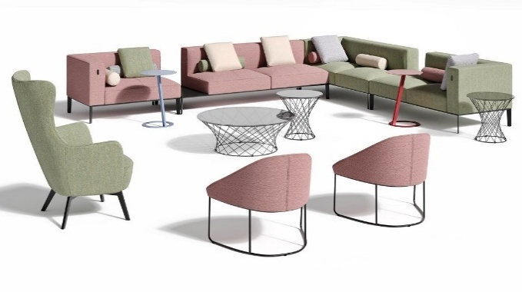 | 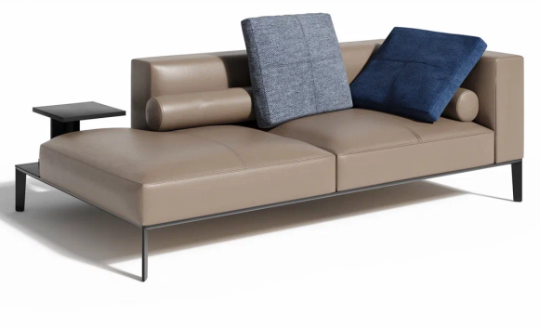 |  |  | 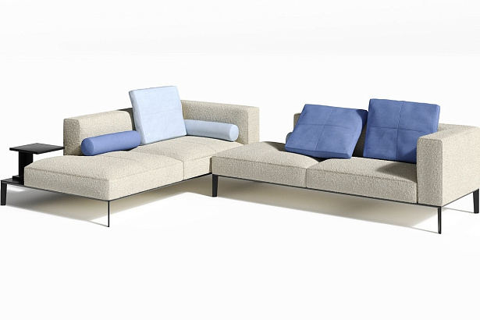 |  |  |  | 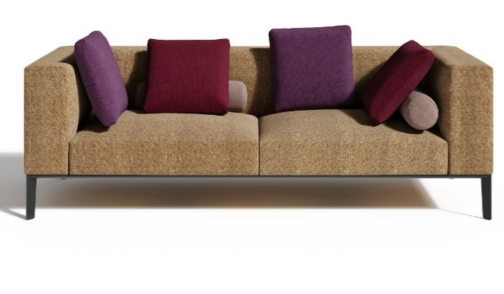 |  |  |  |  | 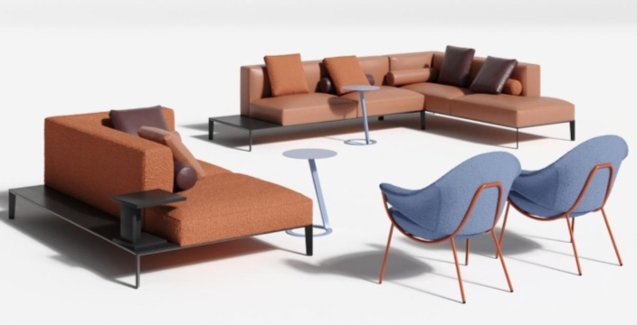
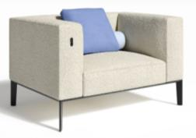 | Диван Верди-1 (цена без подушки, валика, USB-розетки) | 115х79х73 | 66,540 | 69,936 | 76,729 | 83,521 | 80,550 | 88,616 | 90,112 | 107,741 | 97,170 | 121,857 | 134,165 | 142,369 | 149,206 | 154,676 | 162,881
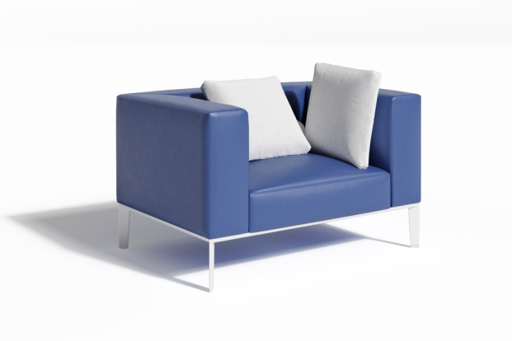 | Диван Верди-1, каркас белого цвета (цена без подушек) | 115х79х73 | 104,196 | 107,413 | 113,847 | 120,281 | - | 125,106 | - | 143,222 | - | 156,592 | 168,900 | 177,104 | 183,942 | 189,411 | 197,616
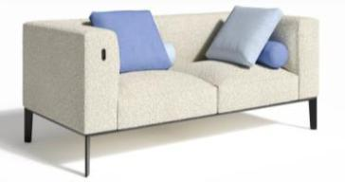 | Диван Верди-2 (цена без подушек, валиков, USB-розетки) | 165х79х73 | 85,562 | 89,807 | 98,298 | 106,789 | 103,074 | 113,157 | 115,027 | 137,064 | 123,850 | 154,709 | 170,093 | 180,348 | 188,895 | 195,732 | 205,988
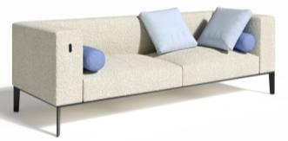 | Диван Верди-3 (цена без подушек, валиков, USB-розетки) | 215х79х73 | 104,731 | 109,704 | 119,650 | 129,597 | 126,973 | 137,056 | 143,025 | 165,062 | 154,873 | 185,731 | 203,752 | 215,766 | 225,777 | 233,786 | 245,800
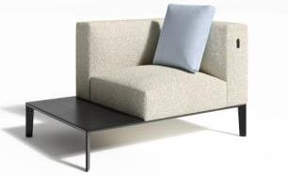 На иллюстрации Верди-1R (стол) | Диван Верди-1L (стол) / 1R (стол) (цена без подушки и USB-розетки) | 115х79х73 | 70,346 | 72,469 | 76,715 | 80,960 | 80,232 | 84,144 | 87,063 | 97,640 | 92,104 | 106,916 | 114,608 | 119,736 | 124,010 | 127,428 | 132,556
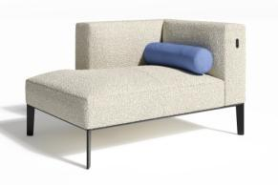 На иллюстрации Верди-1R Light | Диван Верди-1L / 1R Light (цена без валика и USB-розетки) | 115х79х73 | 65,309 | 67,953 | 73,241 | 78,530 | 76,577 | 82,496 | 84,774 | 97,114 | 90,824 | 108,104 | 117,686 | 124,074 | 129,398 | 133,656 | 140,044
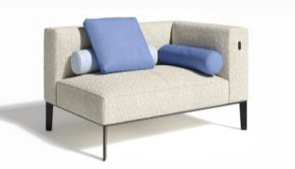 На иллюстрации Верди-1R | Диван Верди-1L / 1R (цена без подушки, валиков, USB-розетки) | 115х79х73 | 65,036 | 67,680 | 72,969 | 78,257 | 76,577 | 82,224 | 84,774 | 97,114 | 90,824 | 108,104 | 117,686 | 124,074 | 129,398 | 133,656 | 140,044
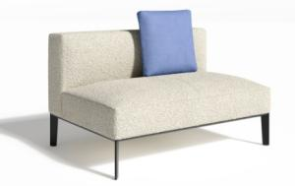 | Диван Верди-1 Light (цена без подушки) | 115х79х73 | 60,035 | 61,806 | 65,348 | 68,890 | 68,319 | 71,546 | 74,467 | 81,519 | 79,004 | 88,879 | 95,296 | 99,574 | 103,140 | 105,992 | 110,270
на иллюстрации Верди-2L | Диван Верди-2L (стол)/ 2R (стол) (цена без подушки, валика, USB-розетки) | 165х79х73 | 89,086 | 92,192 | 98,402 | 104,613 | 102,011 | 109,270 | 110,890 | 126,757 | 117,444 | 139,663 | 150,914 | 158,416 | 164,666 | 169,667 | 177,168
на иллюстрации Верди-2R Light | Диван Верди-2L Light / 2R Light (цена без подушки, валика, USB-розетки) | 165х79х73 | 83,861 | 87,257 | 94,050 | 100,842 | 97,871 | 105,937 | 107,433 | 125,062 | 114,491 | 139,178 | 151,485 | 159,690 | 166,527 | 171,997 | 180,202
на иллюстрации Верди-2L | Диван Верди-2L / 2R (цена без подушки, валика, USB-розетки) | 165х79х73 | 83,861 | 87,257 | 94,050 | 100,842 | 97,871 | 105,937 | 107,433 | 125,062 | 114,491 | 139,178 | 151,485 | 159,690 | 166,527 | 171,997 | 180,202
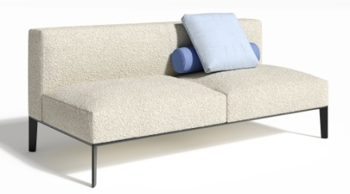 | Диван Верди-2 Light (цена без подушки и валика) | 165х79х73 | 81,823 | 84,746 | 90,593 | 96,439 | 92,533 | 100,824 | 99,706 | 115,572 | 104,999 | 127,217 | 137,810 | 144,872 | 150,757 | 155,465 | 162,527
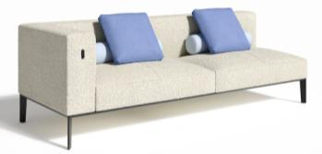 на иллюстрации Верди-3L | Верди 3R/L (3-x мест. модуль углового дивана) (цена без подушек, валиков, USB-розетки) | 215х79х73 | 103,154 | 107,338 | 115,708 | 124,078 | 122,288 | 130,355 | 136,291 | 153,920 | 146,626 | 171,313 | 186,478 | 196,589 | 205,014 | 211,754 | 221,864
 | Диван Верди-3 (стол в центре) (цена без подушек, валиков, USB-розетки) | 215х79х73 | 107,920 | 112,918 | 122,913 | 132,907 | 129,917 | 140,404 | 145,628 | 168,545 | 157,223 | 189,316 | 206,063 | 217,228 | 226,531 | 233,974 | 245,139
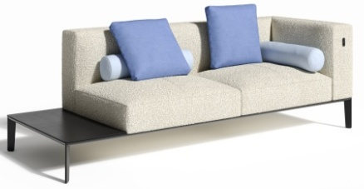 на иллюстрации Верди-3R (стол) | Диван Верди-3L (стол) / 3R (стол) (цена без подушек, валиков, USB-розетки) | 215х79х73 | 109,556 | 113,765 | 122,183 | 130,601 | 128,445 | 136,915 | 142,106 | 160,617 | 152,189 | 178,110 | 193,362 | 203,530 | 212,003 | 218,781 | 228,949
на иллюстрации Верди-3/L Light | Верди 3R/L Light (3-x мест. модуль углового дивана) (цена без подушек, валиков, USB-розетки) | 215х79х73 | 101,150 | 105,334 | 113,704 | 122,073 | 120,284 | 128,351 | 134,287 | 151,916 | 144,622 | 169,309 | 184,474 | 194,585 | 203,010 | 209,750 | 219,860
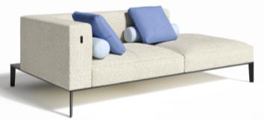 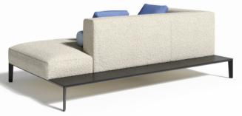 | Оттоманка Верди R на фото (цена без подушек, валиков, USB-розетки) | 208х125х73 | 124,228 | 128,655 | 137,510 | 146,365 | 144,939 | 153,006 | 160,308 | 177,937 | 171,651 | 196,338 | 212,381 | 223,075 | 231,988 | 239,118 | 249,813
 | Диван Верди-3 Light (цена без подушки и валика) | 215х79х73 | 100,425 | 104,245 | 111,887 | 119,529 | 117,194 | 125,260 | 129,147 | 146,776 | 137,970 | 162,657 | 176,502 | 185,733 | 193,425 | 199,578 | 208,808
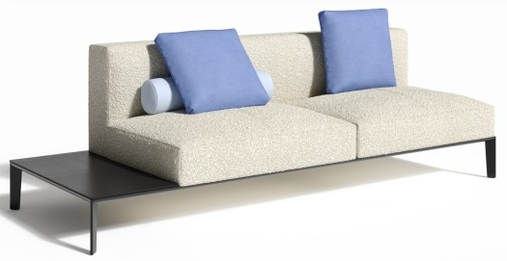 на иллюстрации Верди-3R Light (стол) | Диван Верди-3L/3R Light (стол) (цена без подушки и валика) | 215х79х73 | 87,397 | 90,430 | 96,495 | 102,559 | 103,075 | 107,108 | 115,370 | 124,184 | 124,445 | 136,788 | 147,775 | 155,100 | 161,204 | 166,087 | 173,412
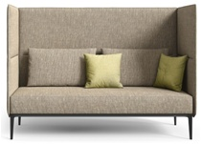 | Диван Верди-2 с перегородкой (только в ткани и кожзаме) | 168х82х120 | 100,363 | 106,811 | 119,709 | 132,606 | - | 142,279 | - | 164,204 | - | 186,774 | - | - | - | - | -
 | Диван Верди-3 с перегородкой (только в ткани и кожзаме) | 218х82х120 | 116,202 | 124,105 | 139,910 | 155,716 | - | 167,570 | - | 194,439 | - | 222,099 | - | - | - | - | -
Подушки и валики Верди приобретаются отдельно. | Валик Верди | 61хD16 | 3,891 | 4,134 | 4,619 | 5,104 | - | 5,468 | - | 6,834 | - | 7,843 | 8,722 | 9,308 | 9,796 | 10,187 | 10,773
 | Подушка Верди (прямоугольная) | 64х52х8 | 5,750 | 6,357 | 7,570 | 8,783 | - | 9,693 | - | 13,108 | - | 15,629 | 17,825 | 19,290 | 20,510 | 21,487 | 22,951
 | Подушка Верди квадратная (только в ткани и кожзаме) |  | 4,791 | 5,405 | 6,634 | 7,862 |  | 8,783 |  | 10,871 |  | 13,021 | 15,482 | 17,123 | 18,491 | 19,585 | 21,226
 | Подушка Верди малая | 50х47х10 | 3,411 | 3,921 | 4,939 | 5,958 | - | 6,723 | - | 9,591 | - | 11,709 | 13,555 | 14,786 | 15,811 | 16,632 | 17,862
 | Подушка Верди большая | 57х54х10 | 4,663 | 5,342 | 6,701 | 8,059 | - | 9,078 | - | 12,903 | - | 15,726 | 18,188 | 19,829 | 21,196 | 22,290 | 23,931

Описание и технические характеристики | Модульная система "Верди" изготовляется из влагостойкой фанеры и массива дерева. Основание - металлическая опора-рама крашенная в черный цвет. Ножки необычной формы сделаны по специальной пресс-форме под углом 15 градусов к центру . Доп. опцией идут разнообразные подушки, валики, зарядные устройства. Комфорт сидения обеспечивает латексный поролон и пружинный механизм. Некоторые модули снабжены декоративными столиками.
Варианты рекомендованных обивок: |  |  | РОГОЖКА: ROMEO, ЭКОКОЖА: GRIFON | РОГОЖКА: MILOS; ВЕЛЮР: VENDETTA; ENJOY LUX; МИКРОМЕХ: CHALET; ЭКОКОЖА: ORACUL, NAPPA | БУКЛЕ: PERSONA. РОГОЖКА: MELANGE; WOOLY. ВЕЛЮР: NOVUS | БУКЛЕ: GUCCI. ШЕРСТЬ: KINGSMAN. ИСКУССТВЕННАЯ ЗАМША: MAXWELL | КОЖА: STELLA (комбинированная) | ДАТСКАЯ ТКАНЬ: MOZART, BAILEY КОЖА: STELLA | КОЖА: MADRAS ЧЕРН. (комбинированная) | КОЖА: MADRAS ЧЕРН. ЭКОКОЖА: ULTRATEX РОГОЖКА: MISS, STEP | КОЖА: MADRAS ЦВ. (комбинированная) | ИСКУССТВЕННАЯ ЗАМША: BAXTER КОЖА: MADRAS ЦВ. | Натур.кожа: Ecco | РОГОЖКА: CHANEL
Серия диванов Джотто
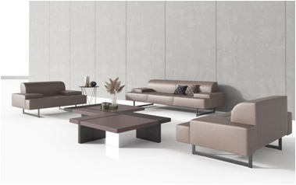 |  |  |  | 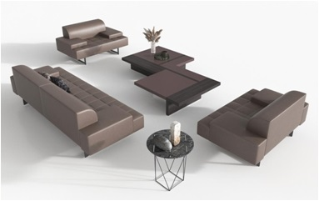 |  |  |  |  |  | 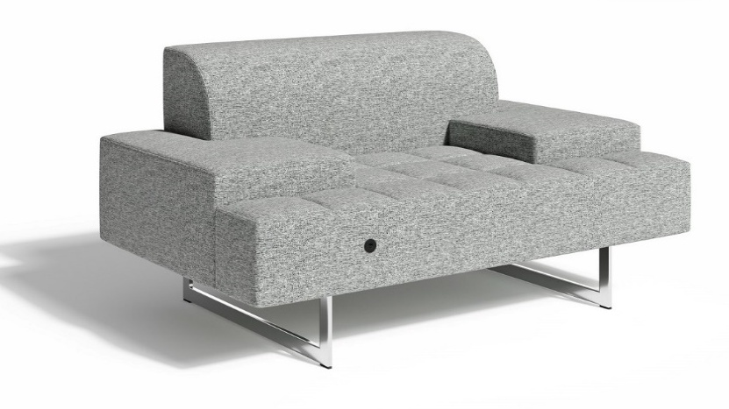
 | Диван Джотто-1 | 148х93х73 | 59,932 | 63,658 | 71,111 | 78,563 | 75,979 | 84,152 | 87,272 | 105,136 | 95,607 | 120,623 | 132,710 | 140,769 | 147,484 | 152,856 | 160,914
 | Диван Джотто-2 | 209х93х73 | 77,347 | 82,250 | 92,058 | 101,865 | 99,756 | 109,220 | 116,149 | 136,834 | 128,249 | 157,215 | 173,038 | 183,587 | 192,378 | 199,411 | 209,959
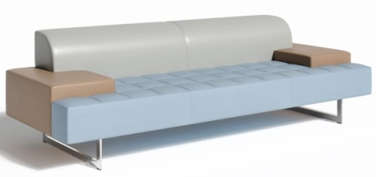 | Диван Джотто-3 | 250х93х73 | 82,391 | 87,889 | 98,887 | 109,885 | 107,378 | 118,133 | 125,593 | 149,098 | 139,036 | 171,952 | 189,534 | 201,255 | 211,023 | 218,837 | 230,558
Описание и технические характеристики | Дизайнерский диван "Джотто" - это "союз" надежного каркаса и мягкого наполнения. Стильные хромированные опоры - создают "парящий" эффект
Варианты рекомендованных обивок: |  |  | ЭКОКОЖА: GRIFON | РОГОЖКА: MILOS; ВЕЛЮР: VENDETTA; ENJOY LUX; МИКРОМЕХ: CHALET; ЭКОКОЖА: ORACUL, NAPPA | БУКЛЕ: PERSONA. РОГОЖКА: MELANGE; WOOLY. ВЕЛЮР: NOVUS | БУКЛЕ: GUCCI. ШЕРСТЬ: KINGSMAN. ИСКУССТВЕННАЯ ЗАМША: MAXWELL | КОЖА: STELLA (комбинированная) | КОЖА: STELLA | КОЖА: MADRAS ЧЕРН. (комбинированная) | КОЖА: MADRAS ЧЕРН. ЭКОКОЖА: ULTRATEX РОГОЖКА: MISS, STEP | КОЖА: MADRAS ЦВ. (комбинированная) | ИСКУССТВЕННАЯ ЗАМША: BAXTER КОЖА: MADRAS ЦВ. |  | РОГОЖКА: CHANEL
Серия модульных диванов Джошуа
  |  |  |  |  |   |  |  |  |  |  |  |  |  | 
 | Диван Джошуа (К015А-1) | 120*23*100 | 24,510 | 27,465 | 33,377 | 39,288 | - | 43,721 | - | 53,770 | - | - | - | - | - | - | -
 | Диван Джошуа (К015А-2) | 180*23*100 | 28,649 | 32,195 | 39,289 | 46,382 | - | 51,702 | - | 63,761 | - | - | - | - | - | - | -
 | Диван Джошуа (К015А-3) | 240*23*100 | 38,881 | 43,103 | 51,548 | 59,992 | - | 66,326 | - | 80,682 | - | - | - | - | - | - | -
 | Диван Джошуа (К015В-1) | 120*23*71 | 20,417 | 23,457 | 29,537 | 35,617 | - | 40,177 | - | 50,514 | - | - | - | - | - | - | -
 | Диван Джошуа (К015В-2) | 180*23*71 | 22,987 | 26,534 | 33,627 | 40,721 | - | 46,041 | - | 58,100 | - | - | - | - | - | - | -
 | Диван Джошуа (К015В-3) | 240*23*71 | 27,264 | 31,486 | 39,931 | 48,375 | - | 54,709 | - | 69,065 | - | - | - | - | - | - | -
 | Диван Джошуа (К015С-1) | 120*56*43 | 16,502 | 18,191 | 21,569 | 24,947 | - | 27,480 | - | 33,223 | - | - | - | - | - | - | -
 | Диван Джошуа (К015С-2) | 180*56*43 | 20,038 | 22,150 | 26,372 | 30,594 | - | 33,761 | - | 40,939 | - | - | - | - | - | - | -
 | Диван Джошуа (К015С-3) | 240*56*43 | 24,910 | 27,528 | 32,763 | 37,999 | - | 41,926 | - | 50,826 | - | - | - | - | - | - | -
Варианты рекомендованных обивок: | Только в ткани или экокоже. Внимание! Указаны цены пока за однотонные модули |  | ЭКОКОЖА: GRIFON | РОГОЖКА: MILOS; ВЕЛЮР: VENDETTA; ENJOY LUX; МИКРОМЕХ: CHALET; ЭКОКОЖА: NAPPA | ВЕЛЮР: NOVUS | БУКЛЕ: GUCCI ИСКУССТВЕННАЯ ЗАМША: MAXWELL |  | ДАТСКАЯ ТКАНЬ: MOZART, BAILEY КОЖА: STELLA |  | ЭКОКОЖА: ULTRATEX РОГОЖКА: MISS, STEP | КОЖА: MADRAS ЦВ. (комбинированная) | ИСКУССТВЕННАЯ ЗАМША: BAXTER |  | РОГОЖКА: CHANEL
 | Диван Джошуа К015В 148 | 148*24*77 | 33,571 | 37,180 | 44,396 | 51,612 | - | 57,024 | - | 69,292 | - | - | - | - | - | - | -
 | Диван Джошуа К015В 85 | 85*24*77 | 23,992 | 26,065 | 30,210 | 34,356 | - | 37,465 | - | 44,513 | - | - | - | - | - | - | -
 | Диван Джошуа К015С 55 | 55*55*42 | 19,367 | 20,749 | 23,513 | 26,277 | - | 28,349 | - | 33,048 | - | - | - | - | - | - | -
 | Диван Джошуа К015С 148 | 148*55*42 | 30,577 | 33,494 | 39,328 | 45,163 | - | 49,539 | - | 59,457 | - | - | - | - | - | - | -
Описание и технические характеристики | Джошуа - это"сплав" влагостойкой фанеры, массива дерева, латексного поролона и качественной ткани. Разнообразие вариантов моделирования - впишет систему в любой интерьер. Для нижней части двухтоновых диванов со скругленными углами рекомендуем использовать искусственную кожу: Magic, Nappa, Grifon, Ultratex. цена указана по категории обивки верхней части изделия. Т.к. модель новая, рекомендуем при выборе обивок консультироваться с нашим конструктором.
Варианты рекомендованных обивок верхняя часть: | Только в ткани или экокоже. Внимание! Указаны цены пока за однотонные модули |  | ЭКОКОЖА: GRIFON | ВЕЛЮР: VENDETTA; ENJOY LUX; МИКРОМЕХ: CHALET; ЭКОКОЖА: NAPPA | БУКЛЕ: PERSONA. ВЕЛЮР: NOVUS | БУКЛЕ: PERSONA; GUCCI ИСКУССТВЕННАЯ ЗАМША: MAXWELL |  | ДАТСКАЯ ТКАНЬ: MOZART, BAILEY КОЖА: STELLA |  | ЭКОКОЖА: ULTRATEX РОГОЖКА: MISS, STEP | КОЖА: MADRAS ЦВ. (комбинированная) | ИСКУССТВЕННАЯ ЗАМША: BAXTER |  | РОГОЖКА: CHANEL
Варианты рекомендованных обивок нижняя часть: |  |  | ЭКОКОЖА: GRIFON | ЭКОКОЖА: NAPPA |  | ЭКОКОЖА: MAGIC |  |  |  | ЭКОКОЖА: ULTRATEX
Серия диванов Джузеппе
 | Диван Джузеппе-1 | 110х91х71 | 60,716 | 65,982 | 76,514 | 87,046 | 81,701 | 94,945 | 95,545 | 124,691 | 105,762 | 146,578 | 166,797 | 180,276 | 191,508 | 200,495 | 213,974
 | Диван Джузеппе-2 | 183х91х71 | 82,702 | 89,974 | 104,517 | 119,059 | 112,328 | 129,966 | 132,364 | 170,913 | 147,153 | 201,135 | 223,991 | 239,228 | 251,926 | 262,084 | 277,321
 | Диван Джузеппе-3 | 217х91х71 | 92,495 | 101,060 | 118,191 | 135,321 | 128,380 | 148,169 | 153,152 | 196,402 | 171,435 | 232,001 | 260,131 | 278,885 | 294,513 | 307,015 | 325,769
 | Диван Джузеппе-3 New | 220х91х71 | 136,239 | 146,110 | 165,850 | 185,591 | 173,047 | 200,396 | 196,207 | 255,979 | 213,300 | 297,002 | 333,924 | 358,538 | 379,049 | 395,459 | 420,073
Описание и технические характеристики | Тонкие хромированные опоры создают парящий эффект для этого дивана. Мягкие синтепуховые приспинные подушки и подлокотники в сочетании с латексным ППУ и пружинным механизмом на сидении - комфортное погружение, а надежный фанерный каркас - уверенность и спокойствие.
Варианты рекомендованных обивок: |  |  | ЭКОКОЖА: GRIFON | ВЕЛЮР: VENDETTA; ENJOY LUX; ЭКОКОЖА: ORACUL, NAPPA | БУКЛЕ: PERSONA. ВЕЛЮР: NOVUS | БУКЛЕ: GUCCI ИСКУССТВЕННАЯ ЗАМША: MAXWELL |  | ЭКОКОЖА: DOLLARO | КОЖА: MADRAS ЧЕРН. (комбинированная) | КОЖА: MADRAS ЧЕРН. ЭКОКОЖА: ULTRATEX | КОЖА: MADRAS ЦВ. (комбинированная) | ИСКУССТВЕННАЯ ЗАМША: BAXTER КОЖА: MADRAS ЦВ. | Элитные кожи 8-12 категории под заказ
Серия Диванов Квентин
  
 | Диван Квентин-3 без подушек | 280х104х96 | 121,828 | 131,971 | 152,259 | 172,546 | 161,461 | 187,762 | 188,783 | 240,495 | 208,949 | 281,364 | 315,824 | 338,797 | 357,942 | 373,257 | 396,230
 | Подушка Квентин большая (только в ткани и кожзаме) |  | 8,216 | 9,598 | 12,362 | 15,125 | - | 17,198 | - | 21,896 | - | 26,733 | 32,271 | 35,963 | 39,040 | 41,501 | 45,193
 | Подушка Квентин малая (только в ткани и кожзаме) |  | 6,135 | 7,210 | 9,360 | 11,509 | - | 13,121 | - | 16,775 | - | 20,537 | 24,845 | 27,716 | 30,109 | 32,024 | 34,895
Описание и технические характеристики | Дизайнерская хромированная опора несет корабль "Квентин" в беззаботное и уютное релаксическое путешествие в мир комфорта и стиля. Надежный деревянный каркас не создаст проблем в эксплуатации, а мягкое наполнение создаст ощущение беззаботного времяпрепровождения. Квентин - диван на металлическом основании с ассиметричной спинкой, в стиле арт-деко, материал каркаса массив, наполнитель ппу, пух/перо, обивка- ткань.
Варианты рекомендованных обивок: |  | Экокожа и ткань по согласованию с конструктором | - | ВЕЛЮР: VENDETTA; ENJOY LUX; МИКРОМЕХ: CHALET; | БУКЛЕ: PERSONA; ВЕЛЮР: NOVUS | БУКЛЕ: GUCCI ШЕРСТЬ: KINGSMAN. ИСКУССТВЕННАЯ ЗАМША: MAXWELL | - |  | - | - | - | ИСКУССТВЕННАЯ ЗАМША: BAXTER |  | РОГОЖКА: CHANEL
Серия модульных диванов Марсен
 |  |  |  |  |  |  |  |  |  |  |  |  |  | 
 | Полукресло Марсен | 79x80x70 | 29,269 | 31,347 | 35,503 | 39,658 | 43,435 | 42,775 | 46,848 | 60,122 | 51,830 | 70,418 | 79,956 | 86,315 | 91,613 | 95,853 | 102,211
 | Диван Марсен-1 NEW | 120х80х72 | 52,588 | 55,375 | 60,949 | 66,522 | - | 70,702 | - | 80,177 | - | - | - | - | - | - | -
 цены указаны без стоимости подушек | Диван Марсен-2 NEW | 178х80х72 | 70,526 | 74,158 | 81,420 | 88,682 | - | 94,129 | - | 106,475 | - | - | - | - | - | - | -
 цвет ножек хром цены указаны без стоимости подушек | Диван Марсен-3 NEW | 228х80х72 | 81,049 | 85,186 | 93,463 | 101,738 | - | 107,945 | - | 122,013 | - | - | - | - | - | - | -
цены указаны без стоимости подушек | Диван Марсен Энгл-1R/L New (без стоимости подушек) | 91х80х72 | 44,449 | 46,814 | 51,543 | 56,272 | - | 59,819 | - | 67,858 | - | - | - | - | - | - | -
 | Диван Марсен Энгл-2L/2R New (без стоимости подушек) | 140х80х72 | 60,016 | 62,887 | 68,629 | 74,372 | - | 78,678 | - | 88,440 | - | - | - | - | - | - | -
 | Диван Марсен Энгл-U New (без стоимости подушек) | 130х80х72 | 51,045 | 53,917 | 59,659 | 65,401 | - | 69,708 | - | 79,470 | - | - | - | - | - | - | -
 | Подушка Марсен |  | 6,805 | 7,649 | 9,338 | 11,027 | - | 12,294 | - | 17,049 | - | - | - | - | - | - | -
Описание и технические характеристики | Каркас дивана изготавливается из экологичных материалов - березовой фанеры и массива дерева. Латексный поролон и пружинный механизм - основа комфортного использования данной системы. Подушки и зарядка - доп.опция.
Варианты рекомендованных обивок: |  | В коже Stella не производится. Экокожа и ткань по согласованию с конструктором | - | ВЕЛЮР: VENDETTA; ENJOY LUX; МИКРОМЕХ: CHALET; | БУКЛЕ: PERSONA. ВЕЛЮР: NOVUS | БУКЛЕ: GUCCI ШЕРСТЬ: KINGSMAN. ИСКУССТВЕННАЯ ЗАМША: MAXWELL | - | - | - |  | - | ИСКУССТВЕННАЯ ЗАМША: BAXTER | - | РОГОЖКА: CHANEL
Серия диванов Моне
 |  |  |  |  |  |  |  |  | 
 | Диван Моне-1 | 79х74х67 | 40,079 | 42,353 | 46,900 | 51,447 | 50,685 | 54,857 | 57,202 | 69,396 | 62,012 | 79,086 | 87,363 | 92,881 | 97,479 | 101,157 | 106,675
 | Диван Моне-2 | 135х74х67 | 48,576 | 51,795 | 58,233 | 64,672 | 62,197 | 69,500 | 71,289 | 88,147 | 77,998 | 101,605 | 113,319 | 121,128 | 127,635 | 132,841 | 140,651
 | Диван Моне-3 | 190х74х67 | 55,935 | 60,062 | 68,315 | 76,569 | 73,557 | 82,759 | 85,248 | 106,900 | 93,878 | 124,198 | 139,368 | 149,482 | 157,910 | 164,653 | 174,766
Описание и технические характеристики | Основа дивана - березовая фанера и массив дерева, как залог прочности и надежности. Латексный поролон и пышный синтепон - комфорт и уют. Дизайнерские хромированные опоры - стиль и красота.
Варианты рекомендованных обивок: |  |  | РОГОЖКА: ROMEO, ЭКОКОЖА: GRIFON | РОГОЖКА: MILOS; ВЕЛЮР: VENDETTA; ENJOY LUX; МИКРОМЕХ: CHALET; ЭКОКОЖА: ORACUL, NAPPA | БУКЛЕ: PERSONA. РОГОЖКА: MELANGE; WOOLY. ВЕЛЮР: NOVUS | БУКЛЕ: GUCCI. ШЕРСТЬ: KINGSMAN. ИСКУССТВЕННАЯ ЗАМША: MAXWELL | КОЖА: STELLA (комбинированная) | ДАТСКАЯ ТКАНЬ: MOZART, BAILEY КОЖА: STELLA | КОЖА: MADRAS ЧЕРН. (комбинированная) | КОЖА: MADRAS ЧЕРН. ЭКОКОЖА: ULTRATEX РОГОЖКА: MISS, STEP | КОЖА: MADRAS ЦВ. (комбинированная) | ИСКУССТВЕННАЯ ЗАМША: BAXTER КОЖА: MADRAS ЦВ. |  | РОГОЖКА: CHANEL
Серия диванов Оливер
 |  |  |  |  |  |  |  |  |  |  | 
 | Диван Оливер-1 (иск. кожа по согласованию с конструктором) | 76х77х69 | 57,060 | 59,923 | 65,647 | 71,372 | 69,225 | 75,665 | 77,201 | 92,416 | 83,087 | 104,394 | 112,394 | 117,727 | 122,171 | 125,727 | 131,060
 | Диван Оливер-2 (иск. кожа по согласованию с конструктором) | 148х77х69 | 66,154 | 69,888 | 77,355 | 84,823 | 82,771 | 90,424 | 94,213 | 112,110 | 102,657 | 127,722 | 140,029 | 148,234 | 155,071 | 160,541 | 168,745
 | Диван Оливер-3 | 197х77х69 | 67,689 | 71,969 | 80,528 | 89,087 | 86,843 | 95,506 | 100,014 | 120,589 | 109,735 | 138,548 | 153,932 | 164,188 | 172,734 | 179,572 | 189,827
Описание и технические характеристики | Дизайнерский минимализм, четкость линий и пропорций - "фишка" Оливера. При этом, комфорт и надежность конструкции на высоком уровне. Основа дивана - буковый каркас плавно переходящий в крашенные ножки. Березовая фанера, массив дерева, латексный поролон и пружинная система - как залог качества и долговечности.
Варианты рекомендованных обивок: |  |  | ЭКОКОЖА: GRIFON | РОГОЖКА: MILOS; ВЕЛЮР: VENDETTA; ENJOY LUX; МИКРОМЕХ: CHALET; ЭКОКОЖА: ORACUL, NAPPA | БУКЛЕ: PERSONA. РОГОЖКА: MELANGE; WOOLY. ВЕЛЮР: NOVUS | БУКЛЕ: GUCCI. ШЕРСТЬ: KINGSMAN. ИСКУССТВЕННАЯ ЗАМША: MAXWELL | - | - | КОЖА: MADRAS ЧЕРН. (комбинированная) | КОЖА: MADRAS ЧЕРН. ЭКОКОЖА: ULTRATEX | КОЖА: MADRAS ЦВ. (комбинированная) | ИСКУССТВЕННАЯ ЗАМША: BAXTER КОЖА: MADRAS ЦВ. |  | РОГОЖКА: CHANEL
Серия диванов Сальвадор
 |  |  |  |  |  |  |  |  |  |  |  | 
 | Диван Сальвадор-1 | 75х82х78 | 66,198 | 69,474 | 76,027 | 82,580 | - | 87,495 | - | 103,364 | - | 116,223 | 128,837 | 137,247 | 144,255 | 149,862 | 158,272
 | Диван Сальвадор-1 с кантом | 75х82х78 | 71,386 | 76,069 | 85,435 | 94,801 | - | 101,825 | - | 128,196 | - | 147,659 | 166,428 | 178,940 | 189,367 | 197,708 | 210,220
 | Диван Сальвадор-1 (увеличенная ширина) | 97х82х78 | 70,560 | 73,861 | 80,464 | 87,066 | - | 92,017 | - | 110,607 | - | 124,327 | 137,557 | 146,377 | 153,727 | 159,607 | 168,427
 | Диван Сальвадор-2 | 146х82х78 | 82,583 | 87,298 | 96,728 | 106,158 | - | 113,230 | - | 141,878 | - | 162,091 | 180,244 | 192,346 | 202,431 | 210,499 | 222,601
 | Диван Сальвадор-2 с кантом | 146х82х78 | 89,081 | 95,530 | 108,427 | 121,324 | - | 130,997 | - | 167,311 | - | 194,113 | 219,958 | 237,188 | 251,546 | 263,033 | 280,262
 | Диван Сальвадор-2 с кантом (подсветка + зарядное уст-во) | 146х82х78 | 94,183 | 101,277 | 115,464 | 129,651 | - | 140,291 | - | 164,409 | - | - | - | - | - | - | -
 | Диван Сальвадор-3 | 215х82х78 | 98,579 | 105,052 | 117,998 | 130,944 | - | 140,653 | - | 184,041 | - | 212,985 | 237,907 | 254,521 | 268,367 | 279,443 | 296,058
 | Диван Сальвадор-3 с кантом |  | 116,523 | 124,660 | 140,936 | 157,211 | - | 169,417 | - | 215,241 | - | 249,063 | 281,677 | 303,419 | 321,538 | 336,033 | 357,776
 | Переговорная Сальвадор-2 с высокой спинкой | 144х84х153 | 107,773 | 116,264 | 133,245 | 150,227 | - | 162,963 | - | 191,832 | - | - | - | - | - | - | -
 | Переговорная Сальвадор-2 с зарядкой USB, ножки белого цвета (только в ткани) |  | 141,099 | 150,304 | 168,713 | 187,122 | - | 200,929 | - | 232,225 | - | - | - | - | - | - | -
 | Переговорная Сальвадор-2 со средн. спинкой/бок. панели, стол, зарядка USB кругл. черн (только в ткани) | 144х84х120 | 146,572 | 155,354 | 172,919 | 190,484 | - | 203,658 | - | 233,518 | - | - | - | - | - | - | -
 | Переговорная Сальвадор-2 со средн.спинкой зарядкаUSB кругл.никель мат. ножки белого цвета (только в ткани) |  | 141,158 | 149,941 | 167,506 | 185,070 | - | 198,244 | - | 228,104 | - | - | - | - | - | - | -
Описание и технические характеристики | Легкий и комфортный - он как бы завис над поверхностью. И только тонкие, классические опоры обозначают его связь с нашей грешной землей. Сверх прочный каркас из фанеры и дерева не дадут и намека на возможность испытать дискомфорт, а пружинная система с подушками из латекса, синтепона и синтешара - обозначат релакс и мечтательность.
Варианты рекомендованных обивок: |  |  | ЭКОКОЖА: GRIFON | РОГОЖКА: MILOS; ВЕЛЮР: VENDETTA; ENJOY LUX; МИКРОМЕХ: CHALET; ЭКОКОЖА: ORACUL, NAPPA | БУКЛЕ: PERSONA. РОГОЖКА: MELANGE; WOOLY. ВЕЛЮР: NOVUS | БУКЛЕ: GUCCI ШЕРСТЬ: KINGSMAN. ИСКУССТВЕННАЯ ЗАМША: MAXWELL |  | ДАТСКАЯ ТКАНЬ: BAILEY |  | ЭКОКОЖА: ULTRATEX РОГОЖКА: MISS, STEP |  | ИСКУССТВЕННАЯ ЗАМША: BAXTER |  | РОГОЖКА: CHANEL
Серия модульных диванов Скорсезе
 |  |  |  |  |  |  |  |  |  |  | 
Скорсезе без спинки (конечная безопорная секция) 2шт.
Скорсезе без спинки промежуточная безопорная секция) 2шт.
Скорсезе со спинкой (промежуточная опорная секция) 6шт.
Скорсезе со спинкой (промежуточная безопорная секция) 4шт.
 композиция № 1 |  | 538х246х64 | 418,924 | 441,176 | 485,670 | 530,172 | - | 563,550 | - | 633,174 | - | - | - | - | - | - | -
Скорсезе со спинкой (промежуточная опорная секция) 2 шт.
Скорсезе со спинкой (промежуточная безопорная секция) 4шт.
Скорсезе без спинки (промежуточная опорная секция) 1шт.
Скорсезе со спинкой (конечная опорная секция) 2 шт.
 композиция № 2 |  | 444х149х64 | 274,027 | 288,552 | 317,603 | 346,651 | - | 368,438 | - | 417,823 | - | - | - | - | - | - | -
Внутренние
модули
Внешние
модули
 | Внутренний модуль А1 Внешний модуль F1 Диван Скорсезе без спинки (конечная безопорная секция) | 59х61х47 | 17,567 | 18,580 | 20,607 | 22,634 | - | 24,154 | - | 27,599 | - | - | - | - | - | - | -
 | Внутренний модуль А2 Внешний модуль F2 диван Скорсезе без спинки (промежуточная безопорная секция) | 59х61х47 | 17,830 | 18,843 | 20,870 | 22,896 | - | 24,417 | - | 27,862 | - | - | - | - | - | - | -
 | Внутренний модуль B1 Внешний модуль G1 Диван Скорсезе без спинки (конечная опорная секция) | 59х61х47 | 25,565 | 26,578 | 28,605 | 30,632 | - | 32,152 | - | 35,597 | - | - | - | - | - | - | -
 | Внутренний модуль B2 Внешний модуль G2 Диван Скорсезе без спинки (промежуточная опорная секция) | 59х61х47 | 25,667 | 26,681 | 28,707 | 30,734 | - | 32,254 | - | 35,700 | - | - | - | - | - | - | -
 | Внутренний модуль C1 Внешний модуль H1 Диван Скорсезе со спинкой (конечная безопорная секция) | 66х64х87 | 27,421 | 29,088 | 32,422 | 35,756 | - | 38,257 | - | 40,913 | - | - | - | - | - | - | -
 | Внутренний модуль C2 Внешний модуль H2 Диван Скорсезе со спинкой (промежуточная безопорная секция) | 66х64х87 | 27,481 | 29,170 | 32,548 | 35,926 | - | 38,459 | - | 44,201 | - | - | - | - | - | - | -
 | Внутренний модуль D1 Внешний модуль K1 Диван Скорсезе со спинкой (конечная опорная секция) | 66х64х87 | 33,804 | 35,493 | 38,870 | 42,248 | - | 44,782 | - | 50,524 | - | - | - | - | - | - | -
 | Внутренний модуль D2 Внешний модуль K2 Диван Скорсезе со спинкой (промежуточная опорная секция) | 66х64х87 | 35,414 | 37,103 | 40,481 | 43,859 | - | 46,392 | - | 52,134 | - | - | - | - | - | - | -
Описание и технические характеристики | Сумма небольших модулей создает мягкую композицию под названием - "Грезы дизайнера". Основа каждого элемента - это фанерный каркас на металлической опоре. При видимой неустойчивости - сидеть на "Скорсезе" надежно и комфортно .
Варианты рекомендованных обивок: | Букле Persona 01+07+10 |  |  | РОГОЖКА: MILOS; ВЕЛЮР: VENDETTA; ENJOY LUX; МИКРОМЕХ: CHALET; | БУКЛЕ: PERSONA. РОГОЖКА: MELANGE; WOOLY. ВЕЛЮР: NOVUS | БУКЛЕ: GUCCI ШЕРСТЬ: KINGSMAN. | - | - | - | РОГОЖКА: MISS, STEP | - | - |  | РОГОЖКА: CHANEL
Серия диванов Тарантино
 |  |  |  |  |  |  |  |  |  |  |  | 
 | Диван Тарантино-1 только в ткани (цена без подушки) | 134х97х71 | 66,743 | 71,219 | 80,170 | 89,121 | - | 95,835 | - | 111,052 | - | 126,717 | 138,364 | 146,130 | 152,601 | 157,777 | 165,543
 | Диван Тарантино-2 только в ткани (цена без подушек) | 200х97х71 | 89,604 | 96,106 | 109,111 | 122,116 | - | 131,869 | - | 153,977 | - | 176,735 | 192,779 | 203,474 | 212,387 | 219,517 | 230,213
 | Диван Тарантино-2 (с подушками-2шт.) с прострочкой |  | 93,673 | 99,513 | 111,192 | 122,872 | 116,786 | 131,632 | 132,071 | 164,518 | 143,352 | 188,791 | 210,636 | 225,199 | 237,335 | 247,044 | 261,608
 | Диван Тарантино-3 только в ткани (цена без подушек) | 282х97х71 | 113,624 | 122,491 | 140,224 | 157,958 | - | 171,258 | - | 201,406 | - | 232,440 | 255,515 | 270,899 | 283,719 | 293,975 | 309,359
 | Подушка Тарантино | 45x45 | 4,411 | 5,261 | 6,959 | 8,657 | - | 9,930 | - | - | - | - | - | - | - | - | -
Описание и технические характеристики | Округлый дизайн - нетипичный для стандартных диванов, поэтому "Тарантино" выделяется среди себе подобных. Фанера, массив дерева, латексный поролон и пружинная система - стандартная основа надежности и комфорта. Синтепуховые подушки - сопровождение в релаксацию. Зарядное устройство - как доп. опция.
Варианты рекомендованных обивок: |  |  |  | РОГОЖКА: MILOS; ВЕЛЮР: VENDETTA; ENJOY LUX; МИКРОМЕХ: CHALET; | БУКЛЕ: PERSONA. РОГОЖКА: MELANGE; WOOLY. ВЕЛЮР: NOVUS | БУКЛЕ: GUCCI ШЕРСТЬ: KINGSMAN. ИСКУССТВЕННАЯ ЗАМША: MAXWELL | - | ДАТСКАЯ ТКАНЬ: BAILEY. |  | - | КОЖА: MADRAS ЦВ. (комбинированная) | ИСКУССТВЕННАЯ ЗАМША: BAXTER |  | РОГОЖКА: CHANEL
Серия диванов Теко
 |  |  |  |  |  |  |  |  |  |  |  | 
 | Диван Теко Лайт-1 (1-я категория ЛДСП)* | 88х76х74 | 31,896 | 33,253 | 61,189 | 65,204 | 67,292 | 70,326 | 75,352 | 81,981 | 81,301 | 90,584 | 98,082 | 103,081 | 107,247 | 110,580 | 115,579
 | Диван Теко Лайт-1 (2-я категория ЛДСП)** | 88х76х74 | 31,896 | 33,253 | 61,189 | 65,204 | 67,292 | 70,326 | 75,352 | 81,981 | 81,301 | 90,584 | 98,082 | 103,081 | 107,247 | 110,580 | 115,579
 | Диван ТЕКО Лайт-1 без панелей | 84х73х73 | 26,580 | 26,603 | 34,771 | 39,248 | 58,623 | 65,501 | 66,761 | 82,594 | 72,799 | 94,968 | 105,601 | 112,689 | 118,596 | 123,321 | 130,410
 | Диван Теко Лайт-2 (1-я категория ЛДСП) | 148х76х74 | 40,554 | 42,832 | 66,462 | 71,802 | 74,265 | 78,153 | 85,160 | 93,657 | 93,201 | 105,100 | 115,075 | 121,726 | 127,267 | 131,701 | 138,351
 | Диван Теко Лайт-2 (2-я категория ЛДСП) | 148х76х74 | 40,554 | 42,832 | 66,462 | 71,802 | 74,265 | 78,153 | 85,160 | 93,657 | 93,201 | 105,100 | 115,075 | 121,726 | 127,267 | 131,701 | 138,351
 | Диван ТЕКО Лайт-2 без панелей | 144х73х73 | 33,795 | 34,266 | 44,398 | 49,514 | 68,274 | 76,514 | 79,321 | 98,421 | 87,474 | 114,222 | 127,808 | 136,865 | 144,413 | 150,452 | 159,509
 | Диван Теко Лайт-3 (1-я категория ЛДСП)* | 208х76х74 | 47,057 | 50,308 | 79,352 | 86,619 | 90,276 | 94,917 | 105,866 | 116,009 | 117,374 | 131,577 | 145,222 | 154,319 | 161,900 | 167,965 | 177,062
 | Диван Теко Лайт-3 (2-я категория ЛДСП)** | 208х76х74 | 47,057 | 50,308 | 79,352 | 86,619 | 90,276 | 94,917 | 105,866 | 116,009 | 117,374 | 131,577 | 145,222 | 154,319 | 161,900 | 167,965 | 177,062
 | Диван ТЕКО Лайт-3 без панелей | 204х73х73 | 39,214 | 40,246 | 52,880 | 59,971 | 87,083 | 99,950 | 103,933 | 128,799 | 116,370 | 151,192 | 169,358 | 181,469 | 191,561 | 199,635 | 211,745
Описание и технические характеристики | Деревянные панели "Теко" идеально сочетаются с обстановкой рабочего кабинета или общественной зоной. Мягкое наполнение основанное на пружинной системе - залог комфорта, а фанерный каркас - надежности.
 | * 1-я категория ЛДСП: Антрацит, Белый глянец, Венге Цаво, ДУБ 131, Дуб Честерфилд, Лиственница, Серый камень, Черный матовый. ** 2-я категория ЛДСП: Грецкий Орех, Дуб Кендал, Дуб Термо, Металлик Файнлайн, Ясень Наварра. |  | РОГОЖКА: ROMEO, ЭКОКОЖА: GRIFON | РОГОЖКА: MILOS; ВЕЛЮР: VENDETTA; ENJOY LUX; МИКРОМЕХ: CHALET; ЭКОКОЖА: ORACUL, NAPPA | БУКЛЕ: PERSONA. РОГОЖКА: MELANGE; WOOLY. ВЕЛЮР: NOVUS | БУКЛЕ: GUCCI ШЕРСТЬ: KINGSMAN. ИСКУССТВЕННАЯ ЗАМША: MAXWELL | КОЖА: STELLA (комбинированная) | ДАТСКАЯ ТКАНЬ: MOZART, BAILEY КОЖА: STELLA | КОЖА: MADRAS ЧЕРН. (комбинированная) | КОЖА: MADRAS ЧЕРН. ЭКОКОЖА: ULTRATEX РОГОЖКА: MISS, STEP | КОЖА: MADRAS ЦВ. (комбинированная) | ИСКУССТВЕННАЯ ЗАМША: BAXTER КОЖА: MADRAS ЦВ. |  | РОГОЖКА: CHANEL
Серия модульных диванов Трезор
 |  |  |  |  |  |  |  |  |  |  | 
 | Диван Трезор-6 (6 посадочных мест) | 240х194х79 | 174,139 | 190,271 | 222,536 | 254,802 | - | 279,000 | - | 333,851 | - | - | - | - | - | - | -
 | Диван Трезор-3.2 ( 3 посадочных места) | 240х120х79 | 79,154 | 86,487 | 101,153 | 115,819 | - | 126,818 | - | 151,751 | - | 181,585 | - | 217,284 | - | - | -
 | Диван Трезор-3.1 (три почсадочных места) | 240х120х79 | 79,154 | 86,487 | 101,153 | 115,819 | - | 126,818 | - | 151,751 | - | 181,585 | - | 217,284 | - | - | -
 | Диван Трезор-2 (два посадочных места) | 161х83х79 | 58,046 | 63,424 | 74,178 | 84,934 | - | 93,000 | - | 111,284 | - | 133,162 | - | 159,342 | - | - | -
 | Диван Трезор-2.1(два посадочных места) | 161х120х79 | 68,600 | 74,955 | 87,666 | 100,377 | - | 109,909 | - | 131,517 | - | 157,373 | - | 188,313 | - | - | -
 | Диван Трезор-1 (одно посадочное место) | 88х83х79 | 37,730 | 41,225 | 48,216 | 55,208 | - | 60,449 | - | 72,334 | - | 86,555 | - | 103,573 | - | - | -
Описание и технические характеристики | Неповторимые линии итальянского дизайнера выводят эту модель в разряд эксклюзива. В дополнение - надежность фанерного каркаса, мягкость латексного поролона, удобство приспинных подушек.
Варианты рекомендованных обивок: | Только в ткани по согласованию с конструктором. |  |  | РОГОЖКА: MILOS; ВЕЛЮР: VENDETTA; ENJOY LUX; МИКРОМЕХ: CHALET. | БУКЛЕ: PERSONA. РОГОЖКА: MELANGE; WOOLY. ВЕЛЮР: NOVUS | БУКЛЕ: GUCCI ШЕРСТЬ: KINGSMAN. ИСКУССТВЕННАЯ ЗАМША: MAXWELL |  | - | - | РОГОЖКА: MISS, STEP | - | ИСКУССТВЕННАЯ ЗАМША: BAXTER | - | РОГОЖКА: CHANEL | - | - | -
Серия диванов Фрэнк
 |  |  |  |  |  |  |  |  |  |  |  |  | 
 | Диван Фрэнк-1 (диван комплектуется опорами черного цвета) | 95х80х74 | 59,467 | 62,488 | 68,530 | 74,570 | 71,216 | 79,101 | 78,166 | 97,000 | 83,296 | 109,671 | 120,528 | 127,765 | 133,797 | 138,622 | 145,860
 | Диван Фрэнк-2 (диван комплектуется опорами черного цвета) | 154х80х74 | 76,111 | 80,425 | 89,054 | 97,682 | 92,610 | 104,154 | 102,407 | 129,501 | 109,640 | 147,580 | 162,964 | 173,220 | 181,766 | 188,604 | 198,860
 | Диван Фрэнк-3 (диван комплектуется опорами черного цвета) | 194х80х74 | 84,422 | 89,750 | 100,409 | 111,067 | 104,333 | 119,061 | 115,921 | 150,360 | 124,474 | 172,700 | 191,645 | 204,274 | 214,798 | 223,218 | 235,848
Описание и технические характеристики | Синтепон 300 плотности в сочетании с латексным поролоном - основа мягкости и удобства. Надежный фанерный каркас на дизайнерских ножках - залог уверенности в отдыхе и новых реализаций.
Варианты рекомендованных обивок: |  | В коже не производится. В ткани и экокоже по согласованию с конструктором | ЭКОКОЖА: GRIFON | РОГОЖКА: MILOS; ВЕЛЮР: VENDETTA; ENJOY LUX; МИКРОМЕХ: CHALET; ЭКОКОЖА: ORACUL, NAPPA | БУКЛЕ: PERSONA. РОГОЖКА: MELANGE; WOOLY. ВЕЛЮР: NOVUS | БУКЛЕ: GUCCI ШЕРСТЬ: KINGSMAN. ИСКУССТВЕННАЯ ЗАМША: MAXWELL | - | - | - | ЭКОКОЖА: ULTRATEX РОГОЖКА: MISS, STEP | - | ИСКУССТВЕННАЯ ЗАМША: BAXTER. |  | РОГОЖКА: CHANEL | - | - | -
Коллекция диванов Чарльз
 |  |  |  |  |  |  |  |  |  |  |  |  | 
 | Диван Чарльз (только ткань или экокожа) | 223х76х86 | 54,438 | 57,997 | 65,116 | 72,235 | - | 77,575 | - | 95,581 | - | 110,067 | 122,374 | 130,579 | 137,416 | 142,886 | 151,091
 | Банкетка Чарльз (только ткань или экокожа) | 128х56х43 | 19,827 | 20,844 | 22,878 | 24,911 | - | 26,435 | - | 32,189 | - | 36,418 | 40,110 | 42,571 | 44,623 | 46,264 | 48,725
Описание и технические характеристики | Необычный дизайн - привлекает взгляд Мягкость латексного сидения - расслабляет мышечную напряженность. Удобство спинки - релаксирует, а надежность фанерного каркаса - заряжает уверенностью и оптимизмом .
Варианты рекомендованных обивок: |  |  | РОГОЖКА: ROMEO, ЭКОКОЖА: GRIFON | РОГОЖКА: MILOS; ВЕЛЮР: VENDETTA; ENJOY LUX; МИКРОМЕХ: CHALET; ЭКОКОЖА: ORACUL, NAPPA | БУКЛЕ: PERSONA. РОГОЖКА: MELANGE; WOOLY. ВЕЛЮР: NOVUS | БУКЛЕ: GUCCI ШЕРСТЬ: KINGSMAN. ИСКУССТВЕННАЯ ЗАМША: MAXWELL | - | ДАТСКАЯ ТКАНЬ: MOZART, BAILEY | - | ЭКОКОЖА: ULTRATEX РОГОЖКА: MISS, STEP | - | ИСКУССТВЕННАЯ ЗАМША: BAXTER | - | РОГОЖКА: CHANEL | - | - | -
Коллекция диванов Шагал
 | Диван Шагал-1 | 85х75х75 | 41,541 | 44,156 | 49,387 | 54,617 | 52,128 | 58,540 | 57,601 | 75,481 | 61,640 | 86,679 | 96,147 | 102,458 | 107,718 | 111,926 | 118,238
 | Диван Шагал-2 | 137х75х75 | 51,380 | 54,917 | 61,993 | 69,068 | 68,661 | 74,375 | 77,845 | 99,772 | 84,625 | 115,329 | 128,039 | 136,511 | 143,572 | 149,221 | 157,693
 | Диван Шагал-3 | 198х75х75 | 79,491 | 83,963 | 92,908 | 101,853 | 101,503 | 108,562 | 110,532 | 128,758 | 119,826 | 145,879 | 163,803 | 175,753 | 185,711 | 193,677 | 205,627
Коллекция диванов ДАО Light NEW
 | Диван ДАО Light-3 NEW (только в ткани и экокоже) | 208х81х78 | 248,527 | 253,712 | 264,080 | 274,448 | - | 282,225 | - | 299,851 | - | 317,995 | 339,111 | 353,187 | 364,918 | 374,302 | 388,379
Коллекция диванов Шопен
 |  |  |  |  |  | 
на иллюстрации Шопен-1 R | Диван Шопен-1 R, L | 99х96х82 | - | - | 85,787 | 91,701 | - |  | - | 112,786 | - | 125,075 | 136,926 | 144,826 | 151,409 | 156,676 | 164,576
на иллюстрации Шопен-2 R | Диван Шопен-2 R, L | 178х96х82 | - | - | 114,860 | 125,075 | - |  | - | 161,495 | - | 182,722 | 203,191 | 216,837 | 228,208 | 237,305 | 250,951
 | Диван Шопен-2 | 195х96х64 | - | - | 127,726 | 139,553 | - | - | - | 181,725 | - | 206,303 | 230,004 | 245,804 | 258,971 | 269,505 | 285,305
 | Диван Шопен-2 Light (стол R) | 195х96х64 | - | - | 179,581 | 188,935 | - | - | - | 222,289 | - | 241,728 | 260,473 | 272,970 | 283,384 | 291,715 | 304,212
 | Пуф Шопен | 80х96х41 | - | - | 43,640 | 46,500 | - | - | - | 57,008 | - | 62,984 | 68,715 | 72,536 | 75,720 | 78,267 | 82,088
 | Подушка Шопен (будет нужна при формировании угловых диванов из модулей) | 80х50х15 | - | - | 10,770 | 11,845 | - | - | - | 15,679 | - | 17,914 | 20,068 | 21,505 | 22,702 | 23,659 | 25,096
Варианты рекомендованных обивок: | Натур.кожа: Ecco Nuar (Серая - RAL 7015) |  | - | - | Тедди, Borneo, Marino | Kingsman | - | - | - | ЭКОКОЖА: ULTRATEX | - | Justo | Натур.кожа: Ecco | Заказная кожа в 9-12 категории по согласованию с конструктором
Встраиваемые USB розетки
 | Розетка-USB 2S-Q-BL врезная квадратная 2 USB чёрный |  | 6,700
 | Розетка-USB 2S-BL врезная круглая 2 USB чёрный |  | 6,700
 | Розетка-USB 2S-Q-MCR врезная квадратная 2 USB хром матовый |  | 6,882
 | Розетка-USB 2S-C-MN врезная круглая 1 USB никель матовый + Адаптер |  | 8,700
* Внимание! Указанные размеры носят справочный характер, реальный размер изделия может отличаться от заявленного на 2-3 см в большую или меньшую сторону, ввиду того, что изделия изготавливаются вручную. Из за особенностей цветопередачи различных электронных устройств цвет обивки изделия в прайс-листе может отличаться от цвета реального экземпляра.

Кресла и пуфы для холлов
 |  | Розничный прайс-лист "Кресла и пуфы для холлов" Cкладская программа 22.04.26
 | Категория обивки | Размер (ШхГхВ), мм* | 1 кат. | 2 кат. | 3 кат. | 4 кат. | 5 кат. | кат. 5а, полнокож. | 6 кат. | кат. 6а, полнокож. | 7 кат. | кат. 7а, полнокож. | 8 кат. | 9 кат. | 10 кат. | 11 кат. | 12 кат.
 | Кресла и диваны для коворкингов.
КРЕСЛА ДЛЯ ОТДЫХА
Кресла для отдыха Веласкес
  
 | Кресло Веласкес хром ножки | 780х900х1100 | 93,835 | 96,545 | 101,964 | 107,383 | - | 111,447 | - | 120,659 | - | - | - | - | - | - | -
Описание и технические характеристики | Надежная металлическая конструкция - как основание кресла. Литое высокоэластичное ППУ- как гарантия уюта и комфорта. Хромированная, поворотная, металлическая крестовина - надежна и долговечна.
Кресло для отдыха Пазолини
  
 | Кресло Пазолини | 850х910х1130 | 102,391 | 104,839 | 109,737 | 114,635 | - | 118,309 | - | 126,635 | - | - | - | - | - | - | -
Описание и технические характеристики | Дизайн кресла формирует металлокаркас с влитым в него высокоэластичным ППУ. Удобная посадка - как результат выверенных разработчиками линий и углов, радиусов и толщин. Элегантные тонкие металлические опоры- покрашены в черный цвет.
Кресло для отдыха Паваротти
  
 | Кресло Паваротти | 680х810х900 | 71,020 | 73,384 | 78,113 | 82,842 | - | 86,389 | - | 94,428 | - | - | - | - | - | - | -
Описание и технические характеристики | Мелаллокаркас залитый высокоэластичным ППУ - надежен и удобен в эксплуатации. Изящная дизайнерская опора - это надежная металлическая конструкция черного цвета. Глубокая посадка сидения обеспечивает комфортный отдых.
Кресло для отдыха Пакорабано
  
 | Кресло Пакорабано | 800х720х800 | 60,669 | 62,105 | 64,976 | 67,847 | - | 70,001 | - | 74,882 | - | - | - | - | - | - | -
Описание и технические характеристики | Спинка - металлокаркас с литым ППУ, сидение - березовая фанера с высокоэластичным поролоном - надежно и изящно сплетены паутинообразным узором из сверхпрочных металлических элементов.
Кресла для отдыха Нова
  
 | Кресло Нова | 640х700х775 | 53,243 | 55,162 | 59,001 | 62,839 | - | 65,718 | - | 72,244 | - | - | - | - | - | - | -
Описание и технические характеристики | Металлокаркас с литым ППУ в основании кресла и металлическое окружение - как дизайн и надежная опора - вот слагаемые удобства и надежности.А съемная подушка - как комфортное дополнение.
Кресла для отдыха Краби
   
обивка ULTRATEX. | Кресло Краби | 970х890х690 | - | - | - | - | - | - | - | 117,176 | - | - | - | - | - | - | -
Варианты рекомендованных обивок: | Ultratex Umber, Shark, Cappuccino |  | - | - | - | - | - | - | - | ЭКОКОЖА: ULTRATEX | - | - | - | - | - | - | -
Описание и технические характеристики | Металлокаркас залитый ППУ в форме известного членистоногого - это особо креативный уровень изготовления офисного кресла. При этом удобство и комфорт, так же соответствуют высокому уровню дизайна.
Кресла для отдыха Морис
   
 | Кресло Морис | 850х700х740 | 45,189 | 46,709 | 49,749 | 52,789 | - | 55,069 | - | - | - | - | - | - | - | - | -
Варианты рекомендованных обивок: |  |  | РОГОЖКА: ROMEO, ЭКОКОЖА: GRIFON | ВЕЛЮР: VENDETTA; ENJOY LUX; МИКРОМЕХ: CHALET; ЭКОКОЖА: ORACUL, NAPPA | РОГОЖКА: MELANGE; WOOLY. ВЕЛЮР: NOVUS | БУКЛЕ: PERSONA; GUCCI ШЕРСТЬ: KINGSMAN. ИСКУССТВЕННАЯ ЗАМША: MAXVELL | - | ДАТСКАЯ ТКАНЬ: MOZART, BAILEY РОГОЖКА: MISS. | - | - | - | - | - | -
Описание и технические характеристики | Легко, комфортно, минималистично, при этом надежно и долговечно - все это обеспечивает металлокаркас с влитым ППУ.
Кресла для отдыха Бора-Бора
   
 | Пуф Бора-Бора D068-4 | D44x42 | 14,943 | 16,216 | 18,763 | 21,311 | - | 23,221 | - | 30,393 | - | 35,687 | 40,302 | 43,379 | 45,943 | 47,994 | 51,071
 | Пуф Бора-Бора D068-2 Минимус | D59x42 | 16,017 | 17,503 | 20,475 | 23,446 | - | 25,675 | - | 34,043 | - | 40,218 | 44,064 | 46,628 | 48,765 | 50,474 | 53,038
 | Пуф Бора-Бора D068 Максимус | D132x37 | 32,558 | 35,106 | 40,200 | 45,295 | - | 49,115 | - | 63,114 | - | 73,644 | 82,874 | 89,028 | 94,156 | 98,258 | 104,411
 | Пуф Бора-Бора Малый камень | D70 | 19,641 | 21,085 | 23,972 | 26,859 | - | 29,024 | - | 37,152 | - | 43,151 | 47,151 | 49,818 | 52,040 | 53,818 | 56,484
 | Пуф Бора-Бора D068 овал |  | 16,211 | 16,979 | 18,514 | 20,050 | - | 21,201 | - | 25,524 | - | 28,715 | 31,792 | 33,843 | 35,552 | 36,920 | 38,971
 | Пуф Бора-Бора D068-1 Средний | D79x42 | 20,647 | 22,091 | 24,978 | 27,864 | - | 30,030 | - | 38,158 | - | 44,157 | 49,388 | 52,875 | 55,781 | 58,105 | 61,592
Описание и технические характеристики | Березовая фанера в связке с массивом дерева - создают прочный каркас, а высокоэластичный поролон в сочетании с пышным синтепоном - обеспечат комфортное времяпрепровождение.
Варианты рекомендованных обивок: |  |  | РОГОЖКА: ROMEO, BAHAMA, BAHAMA PLUS. ЭКОКОЖА: GRIFON | РОГОЖКА: MILOS; ВЕЛЮР: VENDETTA; ENJOY LUX; МИКРОМЕХ: CHALET; ЭКОКОЖА: ORACUL, NAPPA | РОГОЖКА: MELANGE; WOOLY. ВЕЛЮР: NOVUS | БУКЛЕ: PERSONA; GUCCI ШЕРСТЬ: KINGSMAN. ИСКУССТВЕННАЯ ЗАМША: MAXVELL | - | ДАТСКАЯ ТКАНЬ: MOZART, BAILEY КОЖА: STELLA РОГОЖКА: MISS, STEP | - | КОЖА: MADRAS ЧЕРН. ЭКОКОЖА: ULTRATEX | - | ИСКУССТВЕННАЯ ЗАМША: BAXTER КОЖА: MADRAS ЦВ. | - | РОГОЖКА: CHANEL
Пуф для отдыха МИШАНЯ
 
 | Пуф Bear (Мишаня) малый (белый) | 750х470х275 | от 20 949
 | Пуф Bear (Мишаня) средний (синий, коричневый) | 920х530х340 | 28,299

* Внимание! Указанные размеры носят справочный характер, реальный размер изделия может отличаться от заявленного на 2-3 см в большую или меньшую сторону, ввиду того, что изделия изготавливаются вручную.

